시퀀스 다이어그램<
Sequence Diagram 명세서
시스템명 | JADo(JoinAndDo) |  | 작성자 | 공은아
단계명 | 설계 |  | 작성일자 | 2016.04.05(화) |  | 버전 | V2.0

시퀀스 다이어그램
시퀀스 ID |  | SEQ-01 | 시퀀스 명 |  | 프로젝트 시퀀스
관련 유스케이스 ID |  | USD-01
관련 액터명 |  | User
주요 클래스 |  | ProjectAction, ProjectDAO

시퀀스 다이어그램 기술서
시퀀스 ID |  | SEQ-01
시퀀스 Description
구현 시 고려사항

시퀀스 다이어그램
시퀀스 ID |  | SEQ-02 | 시퀀스 명 |  | 프로젝트 시퀀스
관련 유스케이스 ID |  | USD-01
관련 액터명 |  | User
주요 클래스 |  | ProjectAction, ProjectDAO
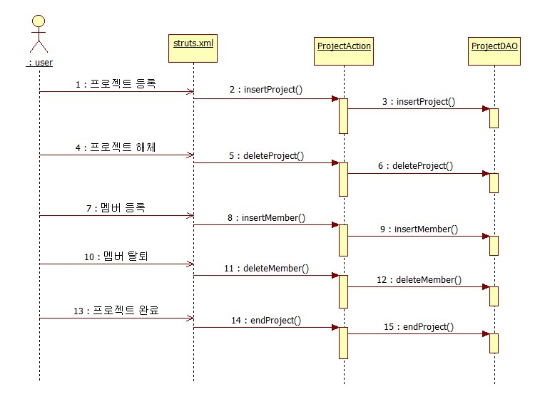

시퀀스 다이어그램 기술서
시퀀스 ID |  | SEQ-02
시퀀스 Description |  | 프로젝트 생성/삭제, 멤버 등록/삭제, 프로젝트 완료 기능
구현 시 고려사항 |  | 프로젝트 완료시 필요한 기능 활성화
1. 프로젝트 등록 - 유저가 프로젝트 등록을 선택하면 해당 프로젝트의 리더로 지정되고, 프로젝트가 생성된다. 4. 프로젝트 해체 - 리더가 프로젝트 해체를 선언하면 프로젝트가 삭제되고, 관련 정보는 DB에서 모두 삭제한다. 7. 멤버 등록 - 리더가 프로젝트에 참가하는 멤버를 추가하고, 해당 멤버는 DB에 저장된다. 10. 멤버 삭제 - 리더가 특정 멤버를 지정하여 프로젝트에서 해당 멤버를 삭제할 수 있고, 해당 멤버는 DB에서 삭제한다. 13. 프로젝트 완료- 리더가 프로젝트 종료시, 프로젝트 완료를 선택하면 프로젝트 활성도 평가, 팀원간 평가버튼이 활성화 되고, 해당 기능을 실행할 수 있도록 창을 변환한다.

시퀀스 다이어그램
시퀀스 ID |  | SEQ-03 | 시퀀스 명 |  | 프로젝트 시퀀스
관련 유스케이스 ID |  | USD-01
관련 액터명 |  | User
주요 클래스 |  | ProjectAction, ProjectDAO

시퀀스 다이어그램 기술서
시퀀스 ID |  | SEQ-03
시퀀스 Description |  | 프로젝트 참여인원, 회의록 구성 내용 가져오는 기능
구현 시 고려사항 |  | 회의록 리스트는 날짜별로 온/오프라인 구분해서 가져오기
1. 참여인원 가져오기 - 현재 진행되는 채팅방(회의)에 참여하고 있는 회원리스트 가져오기 6. 대화내용 가져오기 - 필수 참여인원이 모두 참가하여 진행된 채팅방(회의)의 대화목록을 모두 가져와서 회의록에서 대화내용 확인 버튼 클릭 시 띄워준다. 11. 회의록 리스트 가져오기 - 현재까지 저장되어 있는 회의록을 날짜별로 가져오고, 온라인/오프라인 회의록을 제목에 나타내어 가져온다. 16. 회의 결론 수정하기 - 저장된 회의록을 가져오고, 원본은 보존하되 추가적으로 결론만 수정하여 DB에 저장한다.

시퀀스 다이어그램
시퀀스 ID |  | SEQ-04 | 시퀀스 명 |  | 회원일반 시퀀스
관련 유스케이스 ID |  | USD-02
관련 액터명 |  | User
주요 클래스 |  | UserAction, UserDAO

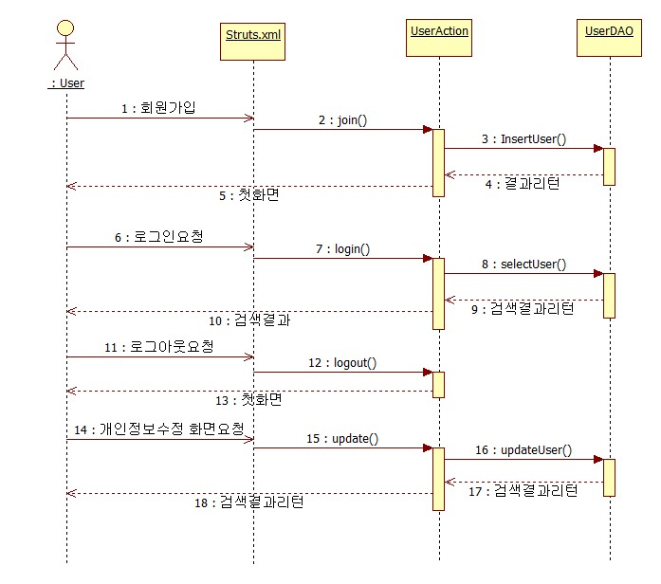

시퀀스 다이어그램 기술서
시퀀스 ID |  | SEQ-04
시퀀스 Description |  | 회원정보를 입력받아 회원을 등록하고, 사이트를 이용할 수 있는 기본서비스 제공
구현 시 고려사항

